工作表1
序号 | 款号 | 图片 | 材质 | 尺码 | 颜色 | XS | S | M | L | XL | XXL | 总库存 | 直播价 | 价格（不含税） | 价格（含税） | 下单起订量 | 生产周期 | 产品介绍 | 尺码表
1 | LR059 | 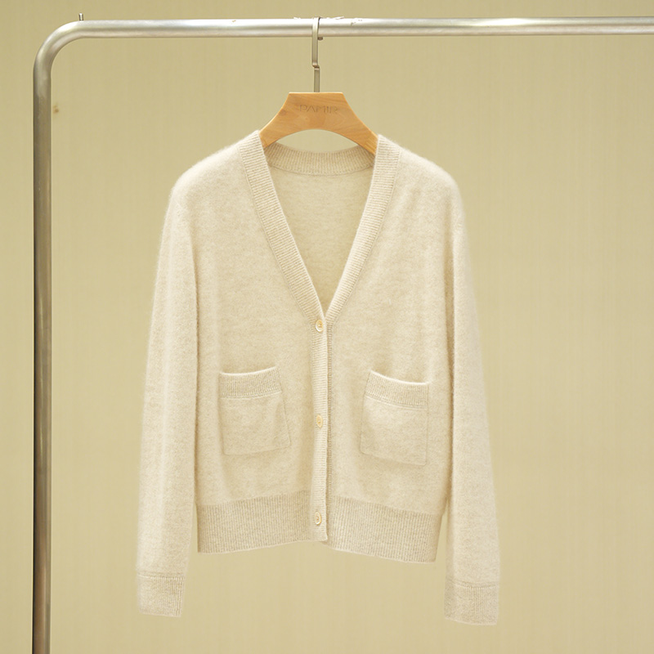 | 100%山羊绒 | M-L | 米色 |  |  | 14 | 18 |  |  | 32 | 1150 | 430 | 460 |  |  | 1.独家可机洗小拉绒系列，抗起球效果好，可达4级标准（国标欧标3级），舒适轻盈，比常规山羊绒更蓬松、亲肤、保暖。 2.基础款V领开衫，百搭实用。 | 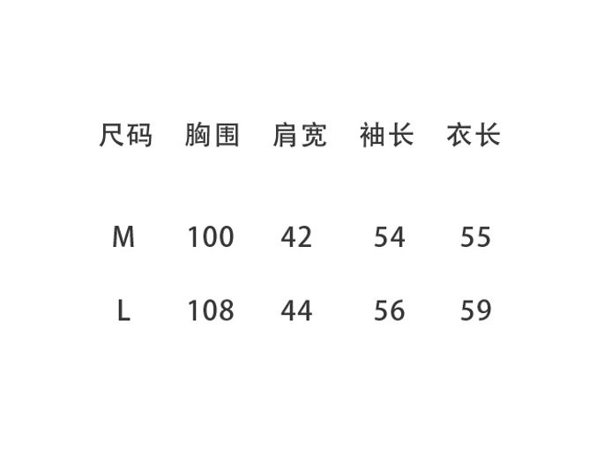
 |  | 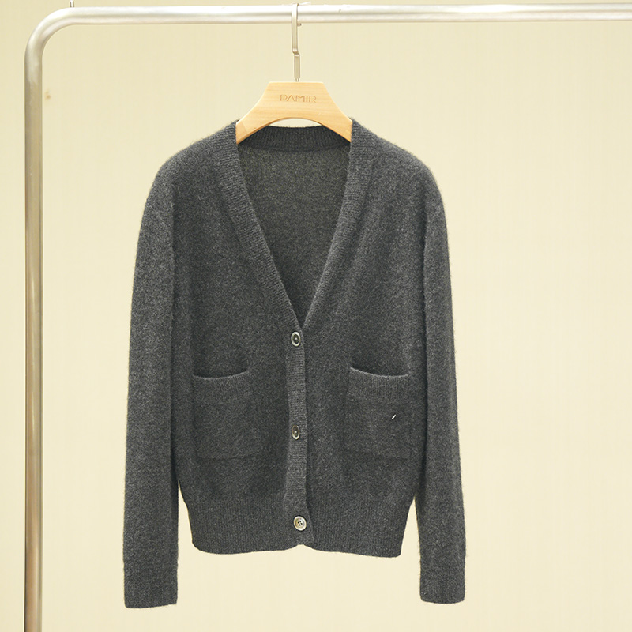 |  |  | 深灰色 |  |  | 25 | 15 |  |  | 40
2 | T026 | 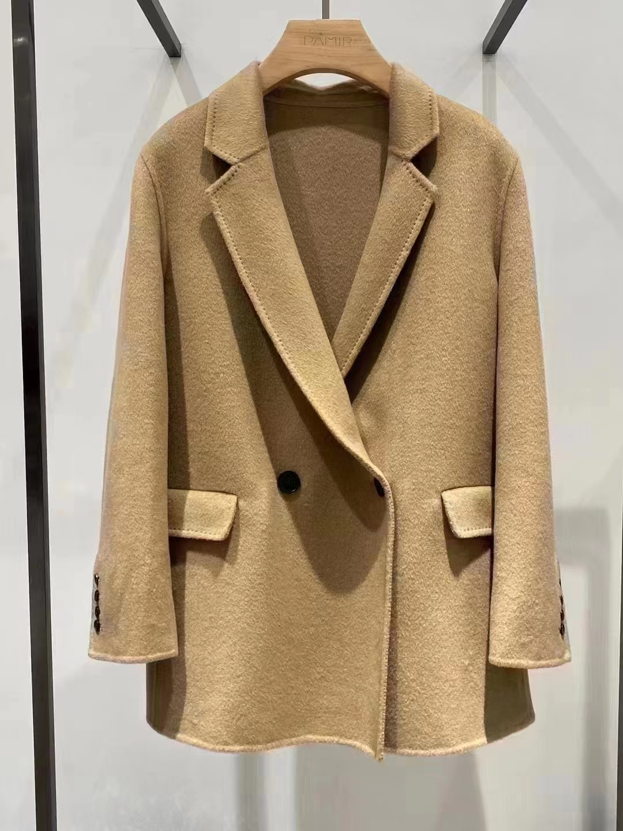 | 100% 小骆驼绒 | S-XL | 驼色 |  | 58 | 42 | 24 | 51 |  | 175 | 2980 | 1050 | 1124 |  |  | 1.选用2岁以下小骆驼绒，因为中空结构，空腔大，透气性和吸湿性极好又保暖 2.两粒扣休闲西装版型西装，适合亚洲人版型。 | 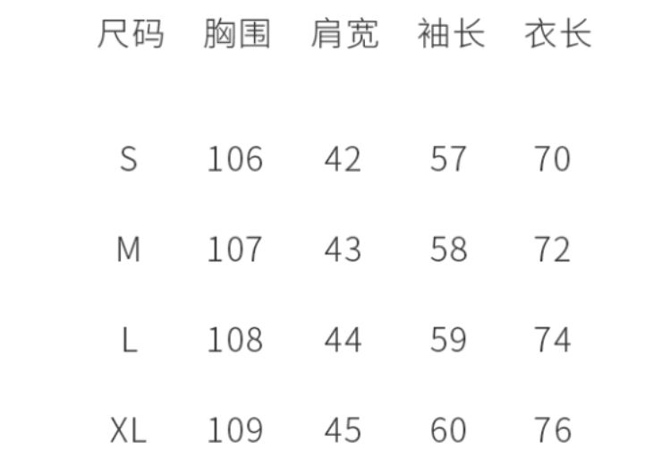
3 | H037 | 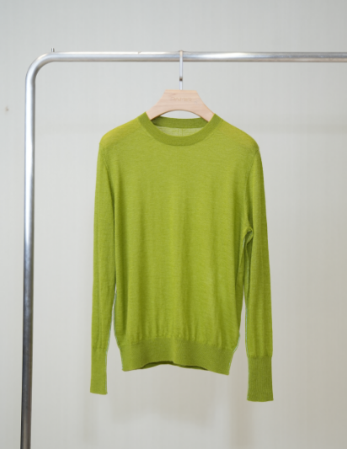 | 80/2 100%山羊绒 | S-L | 草绿 |  | 10 | 15 | 8 |  |  | 33 | 990 | 360 | 385 |  |  | 1.材质采用细度在15.3微米左右的2/80精纺山羊绒，极奢材质，手感细腻舒适。 2.宽松H版型，袖下和侧身做了异色线设计，充满小细节。 | 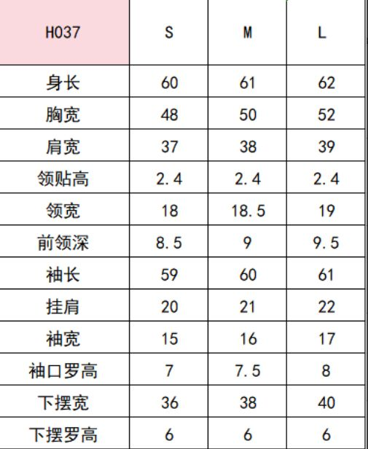
 |  | 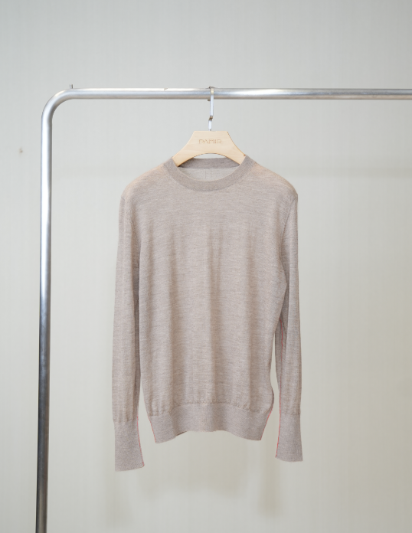 |  |  | 驼色 |  | 21 | 22 | 16 |  |  | 59
4 | T041 | 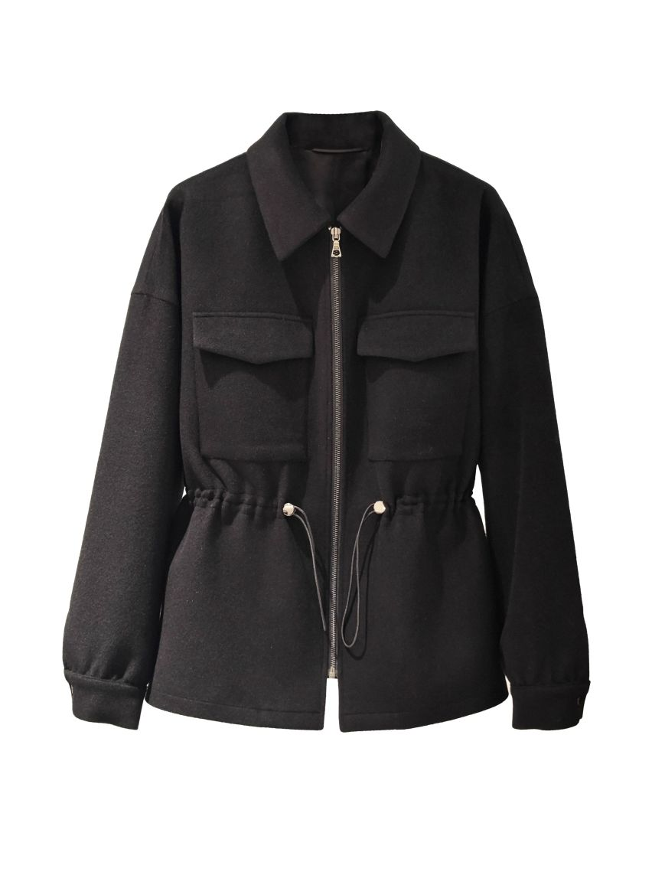 | 面料： 100%骆驼绒 里布： 52%聚酯纤维；48%粘胶 | S-XL | 黑色 |  | 6 | 13 | 26 | 12 |  | 57 | 1960 | 950 | 1017 |  |  | 1.骆驼绒又称“保暖之王”，骆驼绒产量稀少，只有细度16.2微米以下的小骆驼绒才符合要求。 2.选用2岁以下小骆驼绒，面料为单面450g短顺。因为骆驼绒是中空结构，空腔大，透气性和吸湿性极好又保暖。其色泽鲜亮，手感滑爽，垂感也很好，结合了山羊绒和真丝的优点； 3.干净利落的小翻领设计，精致又干练，腰部高腰抽绳的设计，更好的体现出女性纤细的腰身，拉长下半身的比例。 | 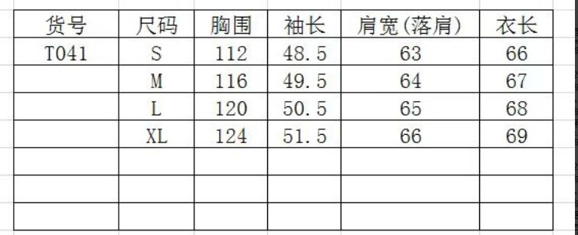
5 | PZ032 | 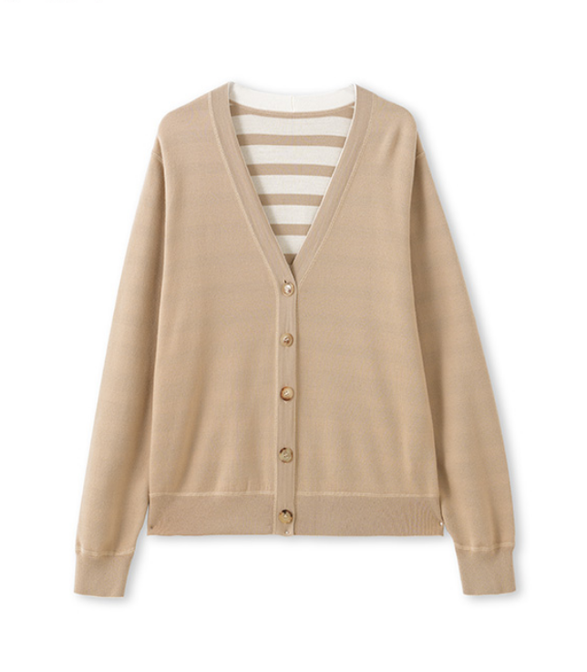 | 100%绵羊毛 | M-L | 米卡其 |  |  | 87 | 110 |  |  | 197 | 690 | 365 | 391 |  |  | 1.原料：甄选高品质100%超细美丽诺绵羊毛，采用的精纺绵羊毛纱线，其视觉平整光洁，手感软糯，贴身穿也不扎身。 2.设计点：双面异色的织法，一面净色，一面是不均匀的条纹，工艺难度大。一衣能穿出两种风格，袖笼和门襟处做了”三针五线”的绷缝加固处理。 | 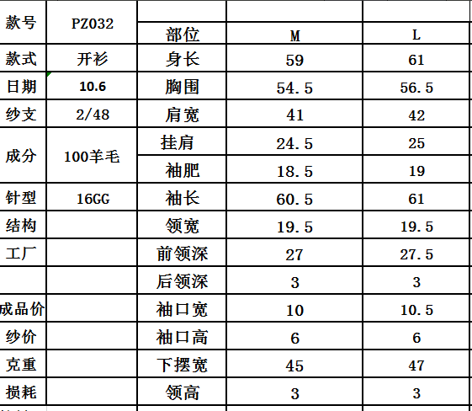
 |  | 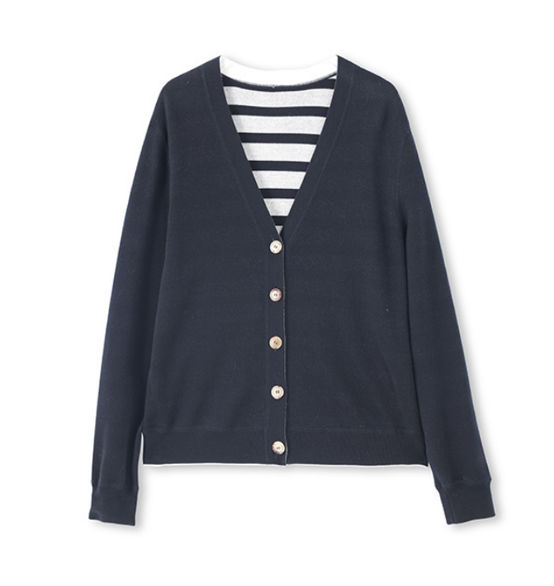 |  |  | 藏青 |  |  | 75 | 67 |  |  | 142
6 | 18116 | 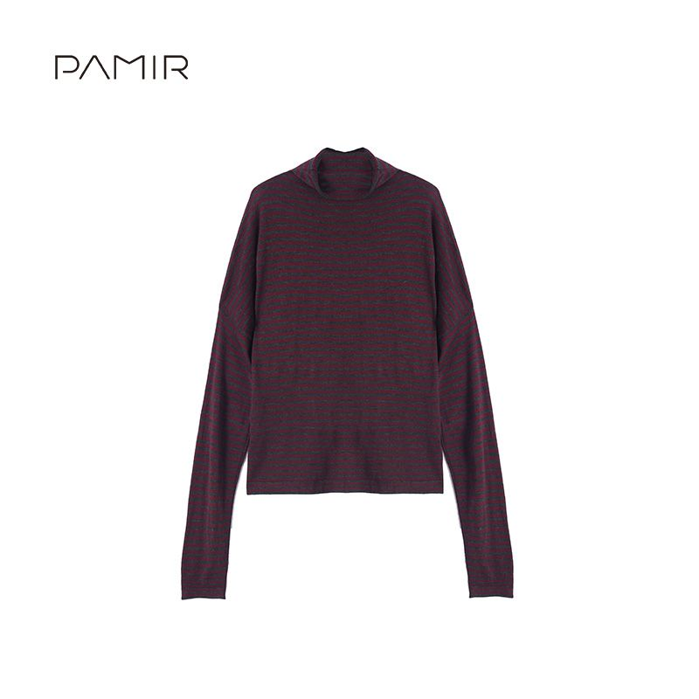 | 100%绵羊毛 | F | 红灰 | 122 |  |  |  |  |  | 122 | 399 | 155 | 166 |  |  | 1.60/2，110支绵羊毛纱线，称为“白金绵羊毛”是绵羊毛中的爱马仕 2.自由领宽松版，包容性强 | 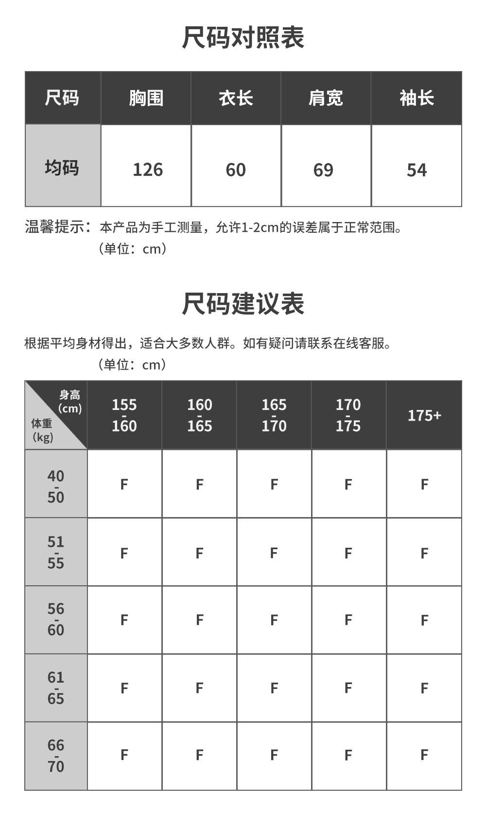
 |  | 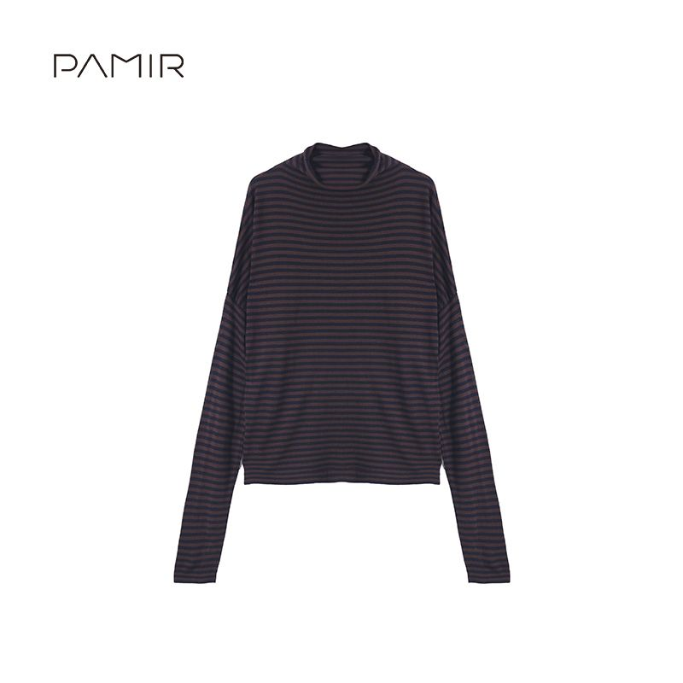 |  |  | 藏青咖 | 185 |  |  |  |  |  | 185
7 | H140 | 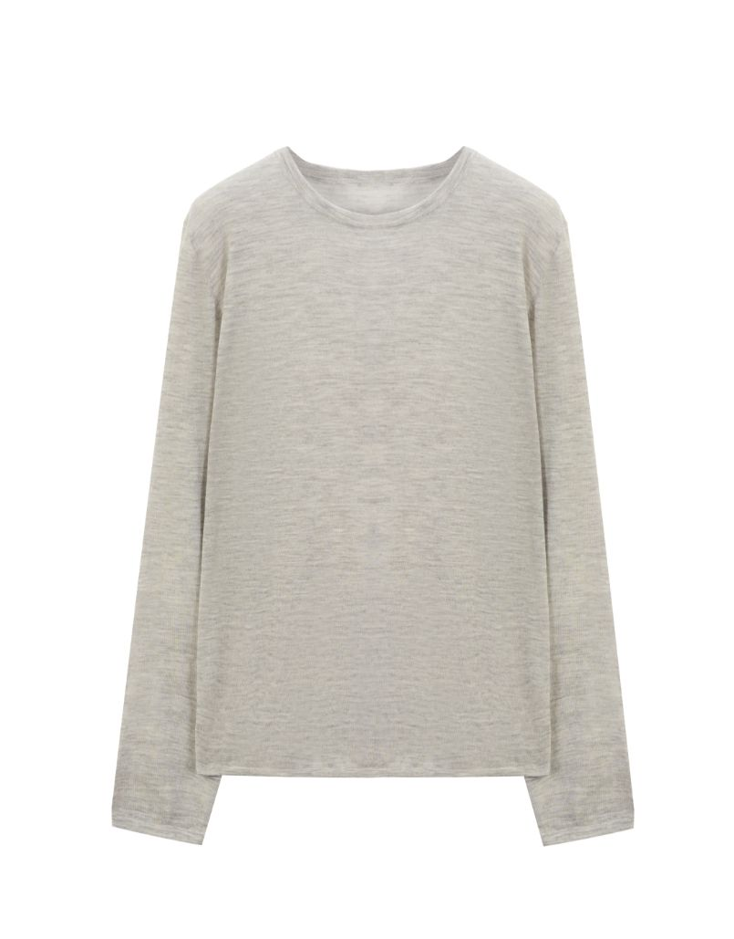 | 100%山羊绒 | M-XL | 浅灰 |  |  | 2 | 6 | 1 |  | 9 | 799 | 330 | 353 |  |  | 1.1.原料采用2/80，精纺山羊绒，细腻柔软。 2.工艺难点：高支数的纱线机织的时间特别长，因为它轻薄，稍微快点就容易造成纱线损伤；由于纱线太细，套口工艺要求也非常高，一天一个人最多只能套8件。 3. 整体设计：衣身平针组织，领子、下摆和袖口做了空转处理，没有束缚感。小圆领宽松版型，搭配微透的面料风格，简约随性，可单穿可叠穿，宽松版型，包容性强，打造一种慵懒随性的感觉。 | 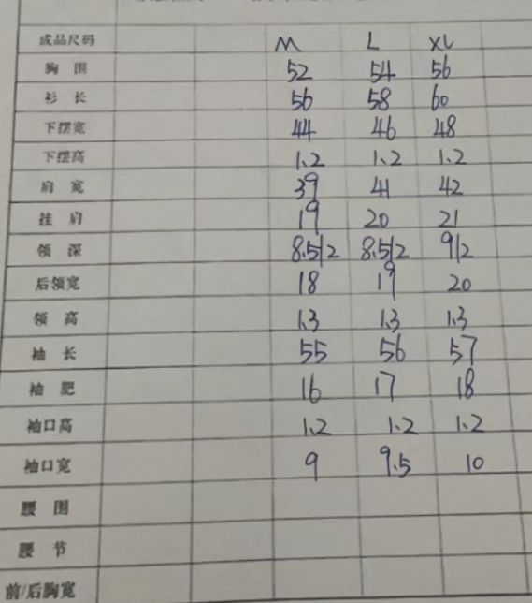
 |  | 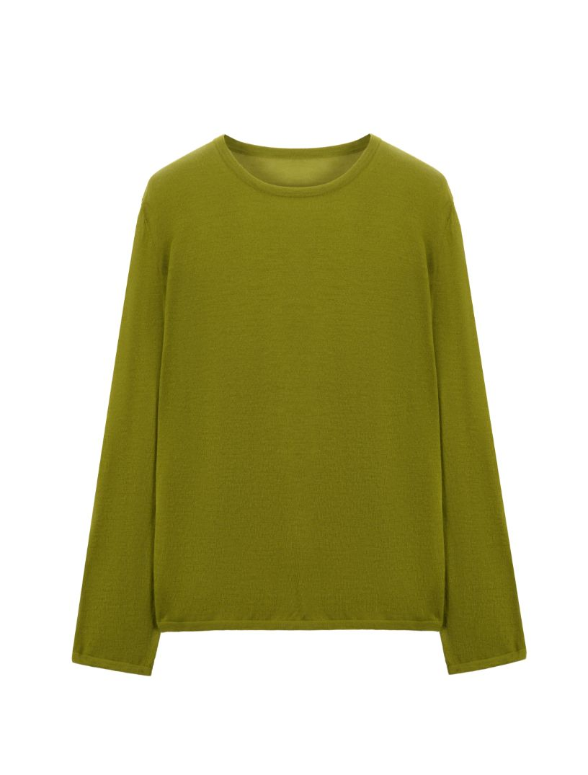 |  |  | 草绿 |  |  | 0 | 0 | 0 |  | 0
 |  | 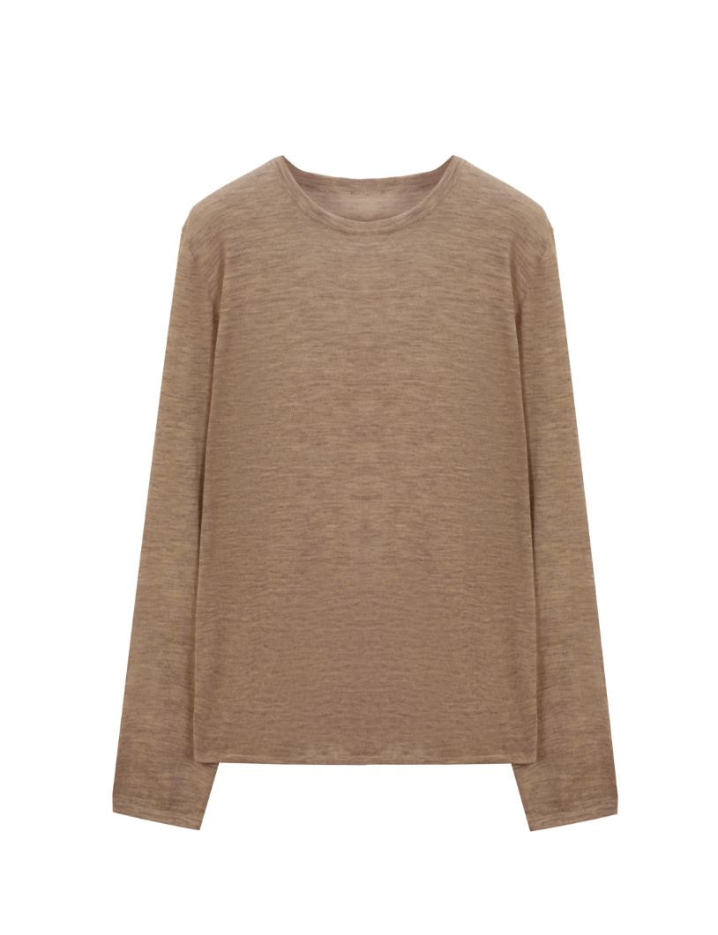 |  |  | 驼色 |  |  | 2 | 6 | 1 |  | 9
 |  | 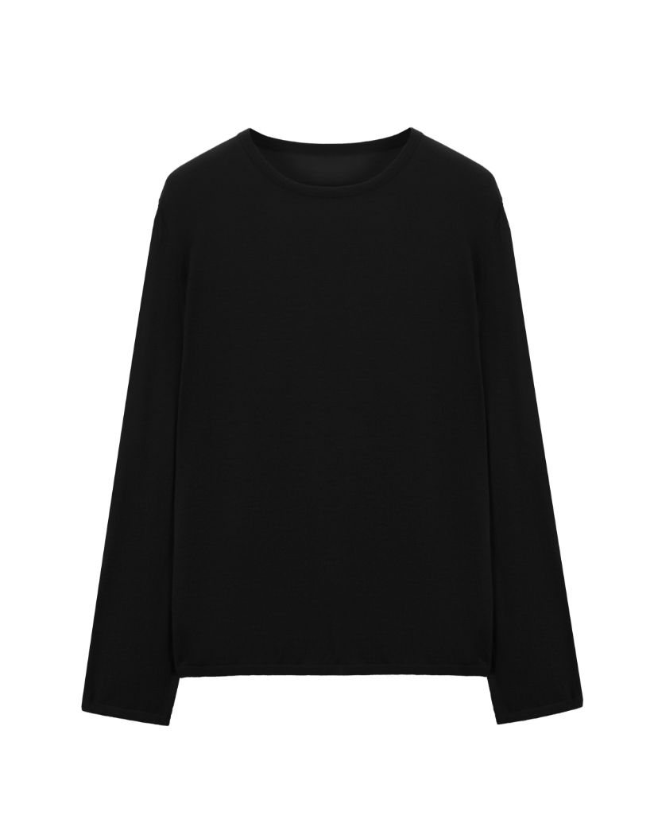 |  |  | 黑色 |  |  | 30 | 43 | 30 |  | 103
 |  | 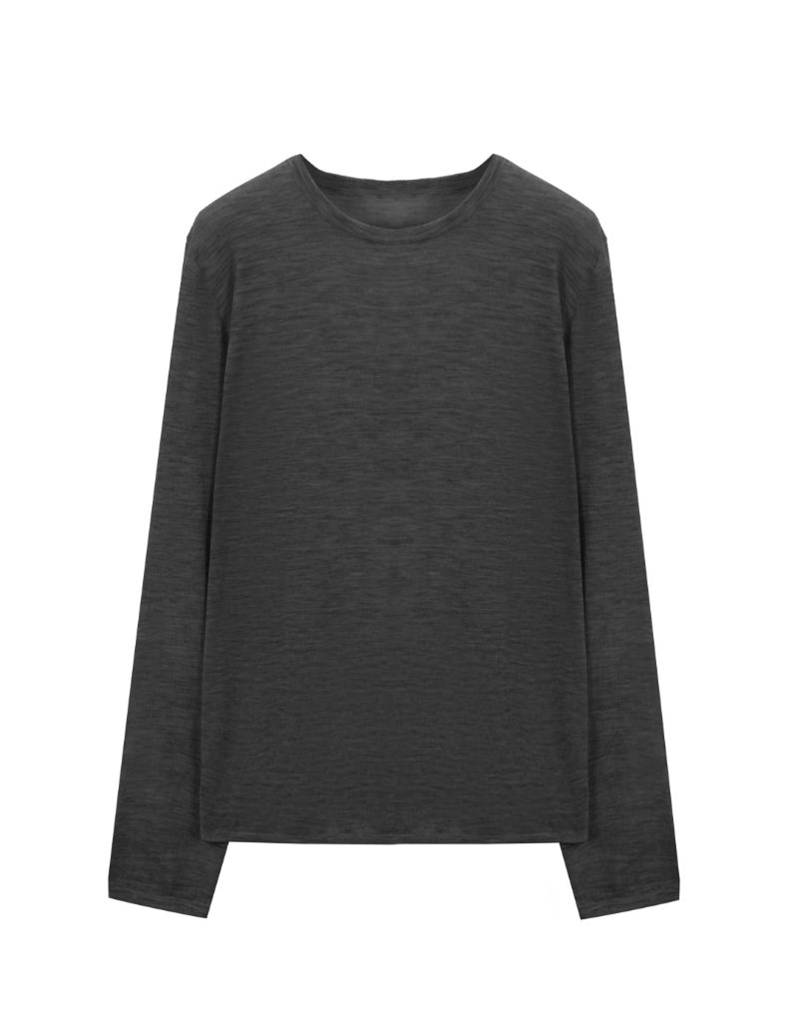 |  |  | 深灰 |  |  | 49 | 70 | 80 |  | 199
 |  | 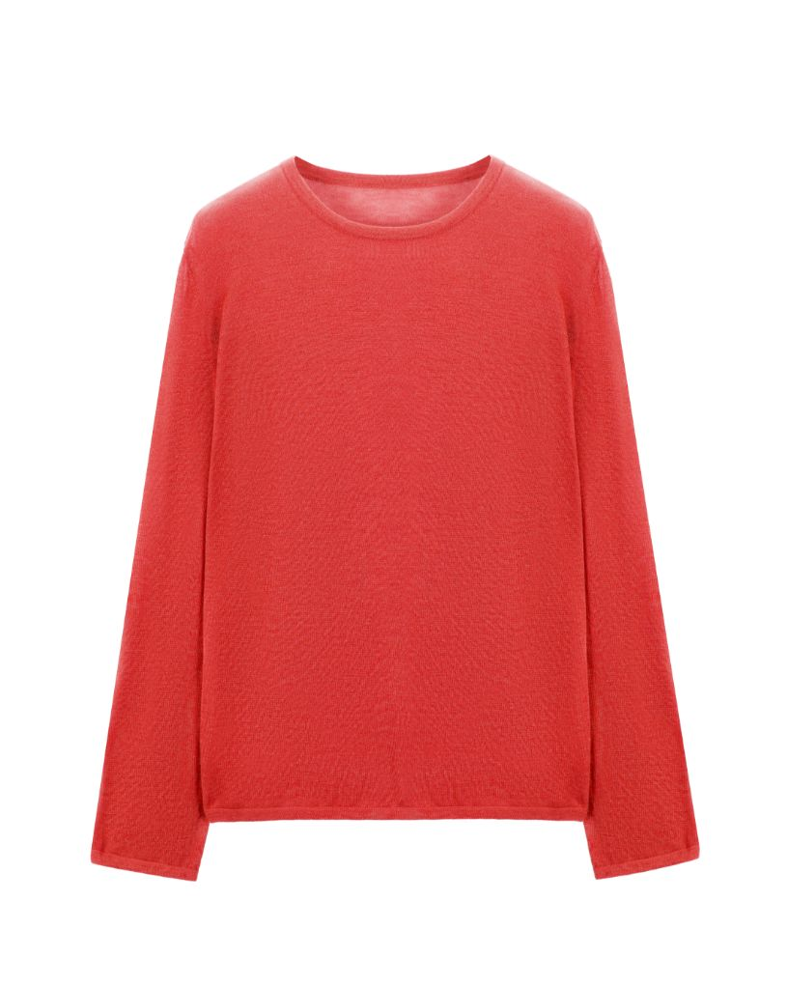 |  |  | 茄红色 |  |  | 14 | 3 | 0 |  | 17

